Estadísticas
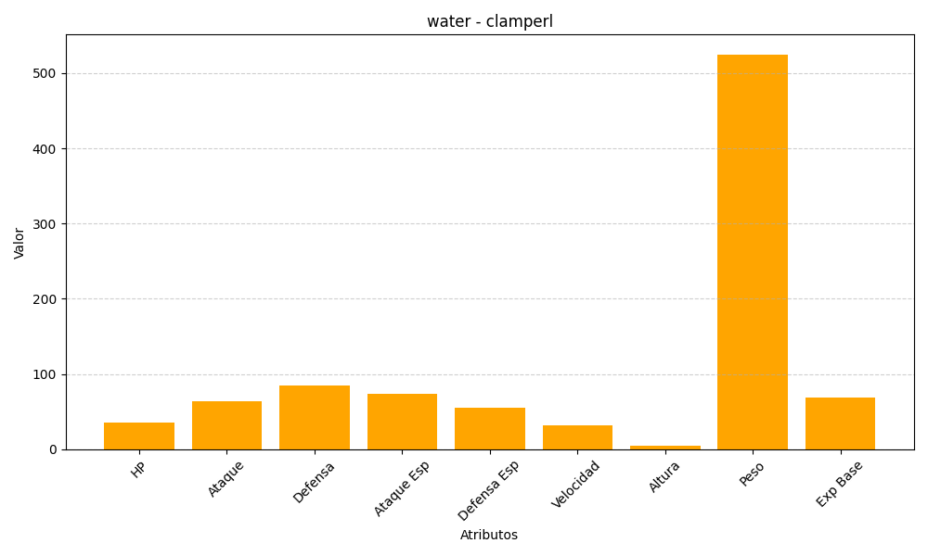
ID | Nombre | Tipo | HP | Ataque | Defensa | Ataque Especial | Defensa Especial | Velocidad | Altura | Peso | Experiencia Base
366 | clamperl | water | 35 | 64 | 85 | 74 | 55 | 32 | 4 | 525 | 69

